TDSheet
ХОЗКОМПЛЕКТ 660048, Красноярский край, г. Красноярск, Караульная 5Г т/ф (391)2-55-11-58 многоканальный) E-mail:hozkom@mail.ru
 | Менеджер Котов Константин доб. 144 hozkom0@mail.ru |  |  | НОВИНКИ
 | Менеджер Потехина Елена доб. 122 hoz102@inbox.ru
 | Менеджер Соловьева Ольга доб. 110 soloveva-os@hozkom.ru
 | Менеджер Старкова Ольга доб. 104 starkova-od@hozkom.ru
 | Менеджер Котов Роман доб. 107 kotov-rn@hozkom.ru

Прайс- лист от 12.05.2026 0:00:00
 |  |  | Скидка |  | Итого сумма | 0

Фотография | Код | Наименование товаров | Цена | Цена со скидкой | Заказ кол-во | Заказ сумма | Остаток

 |  | Товары для сада и огорода
 |  | Инструмент для обработки почвы и растений
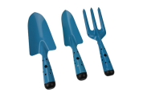 | 122645 | Набор садовых посадочных инструментов 3шт /50/ (шт.) | 336.73 | 336.73 |  | 0
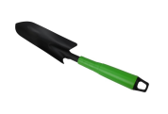 | 122631 | Совок посадочный, пластиковая зеленая ручка, DT-2019 /120/ (шт.) | 95.13 | 95.13 |  | 0
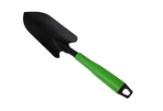 | 122632 | Совок посадочный, пластиковая зеленая ручка, DT-2019 /120/ (шт.) | 102.22 | 102.22 |  | 0
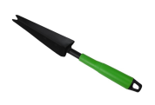 | 122633 | Корнеудалитель, пластиковая зеленая ручка, DT-2019 /120/ (шт.) | 92.20 | 92.20 |  | 0
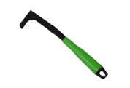 | 122634 | Удалитель сорняков межплиточный, пластиковая зеленая ручка, DT-2019 /120/ (шт.) | 86.81 | 86.81 |  | 0
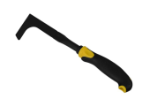 | 122635 | Удалитель сорняков межплиточный, пластиковая желто-черная ручка, XL1027-12 /120/ (шт.) | 103.41 | 103.41 |  | 0
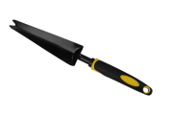 | 122636 | Корнеудалитель, пластиковая желто-черная ручка, XL1027-8 /120/ (шт.) | 107.08 | 107.08 |  | 0
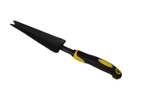 | 122637 | Корнеудалитель, пластиковая желто-черная ручка, XL1027-9 /120/ (шт.) | 106.60 | 106.60 |  | 0
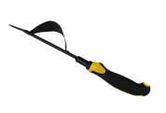 | 122638 | Корнеудалитель, пластиковая желто-черная ручка, XL1027-11 /120/ (шт.) | 120.76 | 120.76 |  | 0
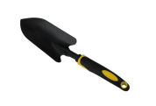 | 122640 | Совок посадочный, пластиковая желто-черная ручка, XL-1027-3 /120/ (шт.) | 116.12 | 116.12 |  | 0
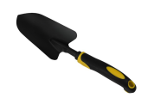 | 122642 | Совок посадочный, пластиковая желто-черная ручка, XL-1027-1 /120/ (шт.) | 118.57 | 118.57 |  | 0
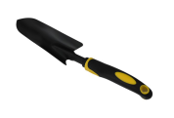 | 122644 | Совок посадочный, пластиковая желто-черная ручка, XL-1027-10 /120/ (шт.) | 110.02 | 110.02 |  | 0
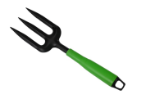 | 122648 | Вилы мини посадочные, пластиковая зеленая ручка, DT-2019 /120/ (шт.) | 88.65 | 88.65 |  | 0
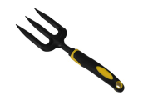 | 122649 | Вилы мини посадочные, пластиковая желто-черная ручка, XL1027-6 /120/ (шт.) | 105.19 | 105.19 |  | 0
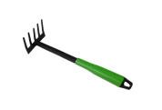 | 122651 | Грабли мини 5 зубьев, пластиковая зеленая ручка, DT-2019 /120/ (шт.) | 93.71 | 93.71 |  | 0
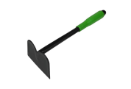 | 122652 | Тяпка мини садовая, пластиковая зеленая ручка, DT-2019 /120/ (шт.) | 95.90 | 95.90 |  | 0
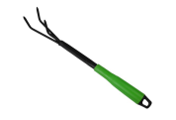 | 122653 | Рыхлитель садовый 3 зуба, пластиковая зеленая ручка, DT-2019 /120/ (шт.) | 97.43 | 97.43 |  | 0
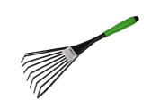 | 122654 | Грабли мини веерные пластинчатые 9 зубьев, пластиковая зеленая ручка, DT-2019 /120/ (шт.) | 97.76 | 97.76 |  | 0
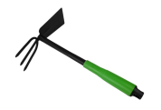 | 122655 | Тяпка мини двухсторонняя 3 зуба, пластиковая зеленая ручка, DT-2019 /120/ (шт.) | 113.09 | 113.09 |  | 0
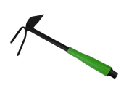 | 122656 | Тяпка мини двухсторонняя 2 зуба, пластиковая зеленая ручка, DT-2019 /120/ (шт.) | 100.39 | 100.39 |  | 0
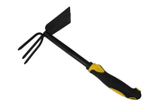 | 122657 | Тяпка мини двухсторонняя 3 зуба, пластиковая желто-черная ручка, XL1027-2 /120/ (шт.) | 130.03 | 130.03 |  | 0
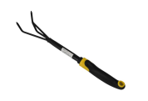 | 122658 | Рыхлитель садовый 3 зуба, пластиковая желто-черная ручка, XL1027-4 /120/ (шт.) | 111.64 | 111.64 |  | 0
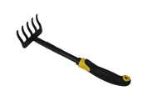 | 122659 | Грабли мини 5 зубьев, пластиковая желто-черная ручка, XL1027-5 /120/ (шт.) | 107.69 | 107.69 |  | 0
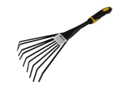 | 122660 | Грабли мини веерные 9 зубьев, пластиковая желто-черная ручка, XL1027-7 /120/ (шт.) | 113.58 | 113.58 |  | 0
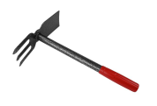 | 122661 | Тяпка мини двухсторонняя 3 зуба, DT2039-2 /80/ (шт.) | 212.85 | 212.85 |  | 0
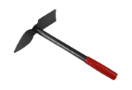 | 122662 | Тяпка мини двухсторонняя 1 зуб, 550 /80/ (шт.) | 213.84 | 213.84 |  | 0
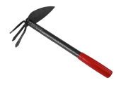 | 122663 | Тяпка мини двухсторонняя 3 зуба, DT2039-3 /80/ (шт.) | 213.16 | 213.16 |  | 0
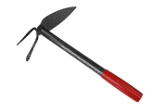 | 122664 | Тяпка мини двухсторонняя 2 зуба /80/ (шт.) | 203.65 | 203.65 |  | 0
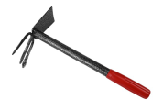 | 122767 | Тяпка мини двухсторонняя 3 зуба, DT2039 /80/ (шт.) | 202.70 | 202.70 |  | 0
 |  | Полив, садовая сантехника
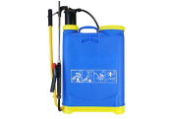 | 122665 | Опрыскиватель ранцевый 20л /1/ (шт.) | 1270.45 | 1270.45 |  | 0
 | 122666 | Опрыскиватель ранцевый 16л /1/ (шт.) | 1101.06 | 1101.06 |  | 0
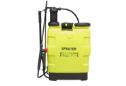 | 122667 | Опрыскиватель ранцевый 20л /1/ (шт.) | 1369.86 | 1369.86 |  | 0
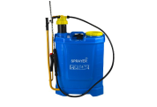 | 122668 | Опрыскиватель ранцевый 20л, XD3250 /1/ (шт.) | 1403.02 | 1403.02 |  | 0
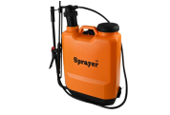 | 122669 | Опрыскиватель ранцевый 16л, F-16S /4/ (шт.) | 1735.34 | 1735.34 |  | 0
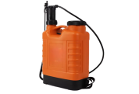 | 122670 | Опрыскиватель ранцевый 20л, GT-20L /4/ (шт.) | 1798.88 | 1798.88 |  | 0
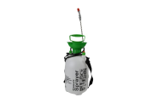 | 122671 | Опрыскиватель помповый ручной 5л, 5L-B /6/ (шт.) | 765.30 | 765.30 |  | 0
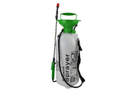 | 122672 | Опрыскиватель помповый ручной 8л, 8L-B /6/ (шт.) | 866.58 | 866.58 |  | 0
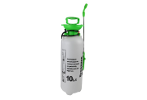 | 122673 | Опрыскиватель помповый ручной 10л, 10L-B /6/ (шт.) | 956.18 | 956.18 |  | 0
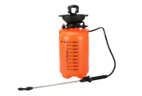 | 122674 | Опрыскиватель помповый ручной 5л, 5L /6/ (шт.) | 749.97 | 749.97 |  | 0
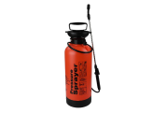 | 122675 | Опрыскиватель помповый ручной 8л, 8L /6/ (шт.) | 865.36 | 865.36 |  | 0
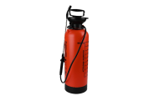 | 122676 | Опрыскиватель помповый ручной 10л, 10L /6/ (шт.) | 954.96 | 954.96 |  | 0
 |  | Спорт отдых туризм
 |  | Пикник
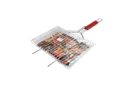 | 9065 | Решетка для барбекю деревянная ручка 35*24см, плоская, нержавейка /24/ (шт.) | 359.63 | 359.63 |  | 0
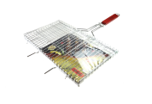 | 9066 | Решетка для барбекю деревянная ручка 43*25см, плоская, нержавейка /24/ (шт.) | 433.04 | 433.04 |  | 0
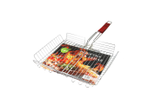 | 9067 | Решетка для барбекю деревянная ручка 33*27см, нержавейка /24/ (шт.) | 400.67 | 400.67 |  | 0
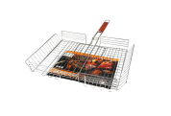 | 9068 | Решетка для барбекю деревянная ручка 43*33см, нержавейка /24/ (шт.) | 498.92 | 498.92 |  | 0
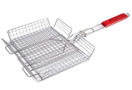 | 9069 | Решетка для барбекю деревянная ручка 35*27см, нержавейка /24/ (шт.) | 416.43 | 416.43 |  | 0
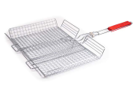 | 9073 | Решетка для барбекю деревянная ручка 43*32см, нержавейка /24/ (шт.) | 473.03 | 473.03 |  | 0
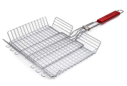 | 113029 | Решетка для барбекю деревянная ручка 30*23см, нержавейка /24/ (шт.) | 317.45 | 317.45 |  | 0
 |  | Режим работы
 |  | Понедельник Пятница | с 9-00 до 17-30
 |  | Суббота | выходной
 |  | Воскресенье | выходной

